상품제안서
신형 58 14k 멜빵보다 장우산 | 상품코드: S07830

 |  |  |  |  |  | 02-713-8555 | www.synergygift.co.kr
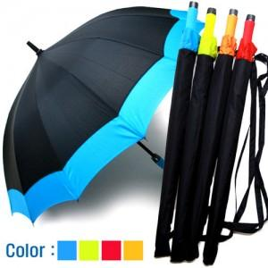

【상세/제작정보】 | ■■ 손잡이인쇄, 종이케이스 [별도가격]입니다 ■■ 손잡이인쇄:100개이하 15000만원추가 (그이상시 100원씩추가) 원단인쇄:100개이하 3만원(그이상 300원씩 추가) 선물포장: 불가제품 / 라벨스티커요청시 100원씩추가 ■종이케이스는 옵션가 참고 또는 상담문의요청■

【인쇄/포장옵션】 | 실크 / 포장불가능

【공급단가】 | 수량 | 100~ | 500~ | 1,000~ | 3,000~
*VAT별도 | 단가 | 5,400원 | 5,200원 | 5,000원 | 4,800원

【상품 URL】 | https://www.synergygift.co.kr:443/src/goods_detail.php?gdno=9220

